Specifikace
 | VZ PP II 37
 | Příloha č. 1 Výzvy - Technická a množstevní specifikace

Číslo | Název předmětu | CPV kód | Požadavky na provedení (specifikace)* |  | Požadovaný počet kusů (ks) | Maximální přípustná jednotková cena (1 ks) bez DPH ** | Jednotková cena (1 ks) bez DPH | výše DPH (v Kč) | Jednotková cena (1 ks) včetně DPH | Celková cena za položku bez DPH | výše DPH (v Kč) | Celková cena za položku vč. DPH | Ilustrační obrázek
1 | Cyklistická lékarnička | Informační a propagační výrobky - 39294100-0 Potřeby pro volný čas - 37416000-7 | Cyklistická lékarnička: - Rozměr: 130 x 170 mm. - Druh obalu - tzv. polštářek, nepromokavý materiál, uzavírání na zip. - Rozsah potisku – celoplošný (oboustranný), barevnost 4/0; dle náhledu, který je součástí zadávací dokumentace; - Expirační doba náplně 3 roky od dodání předmětu díla. - U rozměrových, objemových, váhových a výkonnostních parametrů umožňuje zadavatel max. odchylku v intervalu +- 10 %; - Obsah lékarničky: Náplast s polštářkem 8 x 4 cm á 6ks 1 x Náplast na dutince 1,25 cm x 2 m 1 x Hotový obvaz č. 2 1 x šátek trojcípý 96 x 96 x 136 cm 1 x izotermická folie 200 x 140 cm 1 x Spínací špendlík 2 x |  | 6,500 | 50.00 Kč |  | - Kč | - Kč | - Kč | - Kč | - Kč | 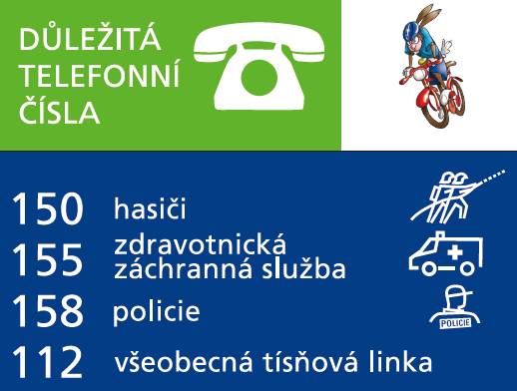
CELKOVÁ NABÍDKOVÁ CENA (za všechny položky) |  |  | bez DPH | - Kč | podpis dodavatele
 |  |  | výše DPH | - Kč
 |  |  | s DPH | - Kč | Výše uvedeným podpisem současně čestně prohlašuji, že se nezměnily údaje rozhodné pro posouzení splnění kvalifikace obsažené v dokladech, které má zadavatel k dispozici (pozn. Splnění kvalifikace bylo ke dni podání žádosti o zařazení do dynamického nákupního systému doloženo doklady v rozsahu stanoveném v bodě 6. Požadavky na prokázání kvalifikace dodavatelů – Zadávací podmínky na nadlimitní veřejnou zakázku pro zavedení dynamického nákupního systému „Dynamický nákupní systém na nákup propagačních předmětů II“ ze dne 3. 10. 2023).

* | Zadavatel požaduje před zadáním předmětů do výroby zaslat jejich grafický návrh (včetně log) k odsouhlasení.
** | Zadavatel upozorňuje, že se jedná o cenu (včetně potisku), která nesmí být překročena. V případě překročení maximálně přípustné jednotkové ceny bude nabídka takového účastníka zadávacího řízení vyřazena a účastník zadávacího řízení vyloučen ze zadávacího řízení.

